MODELO ROPA TRABAJO
MODELO ROPA DE TRABAJO
NOMBRE DEL PROCESO: BID-L1231-EEQUI-LPN-DI-OB-006
LOTE 1
MEJORAMIENTO DEL SERVICIO ELÉCTRICO EN EL PUNTO DE ENTREGA MEDIANTE LA RECONFIGURACIÓN DE PRIMARIOS 57 F Y 57 G DE LA S/E POMASQUI CON EL PRIMARIO 14 G DE LA S/E GUALO
UBICACIÓN: AV. SIMÓN BOLÍVAR Y PANAMERICANA NORTE (DESDE S/E 14 GUALO HASTA CASA METRO JUVENTUDES DE CALDERÓN) |  |  |  | FECHA: | 2025-02-19
 |  |  | PLAZO DE EJECUCIÓN: |  | 270 DÍAS
OFERENTE:
MODELO ROPA DE TRABAJO
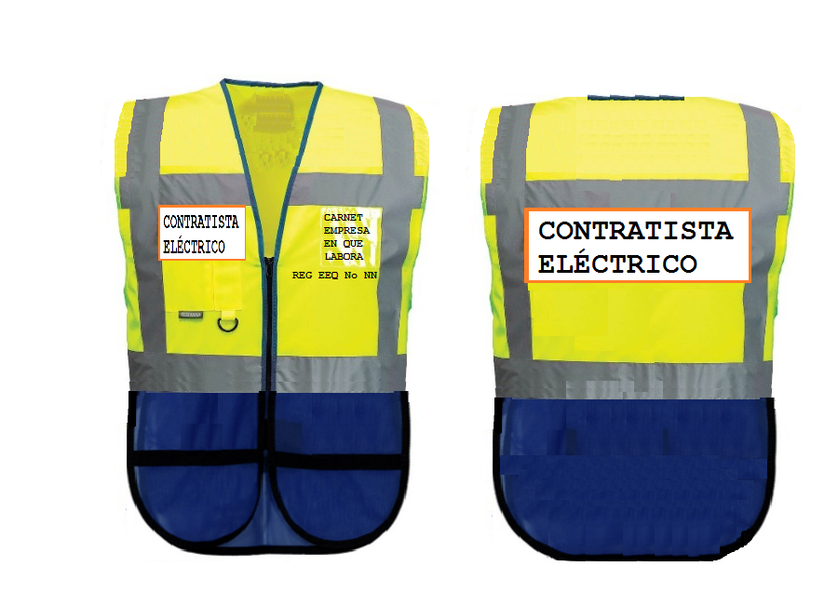

 | Elaborado por: | Revisado por: | Aprobado por:

